ハードコピー
Whitelabel Error Page
This application has no explicit mapping for /error, so you are seeing this as a fallback.
Thu Nov 09 13:08:11 CST 2023
There was an unexpected error (type=Internal Server Error, status=500).
Source must not be null
java.lang.IllegalArgumentException: Source must not be null at org.springframework.util.Assert.notNull(Assert.java:201) at org.springframework.beans.BeanUtils.copyProperties(BeanUtils.java:783) at org.springframework.beans.BeanUtils.copyProperties(BeanUtils.java:720) at com.njservice.controller.PayController.adminCashflowUpdate(PayController.java:143) at com.njservice.controller.PayController$$FastClassBySpringCGLIB$$2599f9d4.invoke(<generated>) at org.springframework.cglib.proxy.MethodProxy.invoke(MethodProxy.java:218) at org.springframework.aop.framework.CglibAopProxy$CglibMethodInvocation.invokeJoinpoint(CglibAopProxy.java:793) at org.springframework.aop.framework.ReflectiveMethodInvocation.proceed(ReflectiveMethodInvocation.java:163) at org.springframework.aop.framework.CglibAopProxy$CglibMethodInvocation.proceed(CglibAopProxy.java:763) at org.springframework.aop.aspectj.AspectJAfterThrowingAdvice.invoke(AspectJAfterThrowingAdvice.java:64) at org.springframework.aop.framework.ReflectiveMethodInvocation.proceed(ReflectiveMethodInvocation.java:175) at org.springframework.aop.framework.CglibAopProxy$CglibMethodInvocation.proceed(CglibAopProxy.java:763) at org.springframework.aop.framework.adapter.AfterReturningAdviceInterceptor.invoke(AfterReturningAdviceInterceptor.java:57) at org.springframework.aop.framework.ReflectiveMethodInvocation.proceed(ReflectiveMethodInvocation.java:175) at org.springframework.aop.framework.CglibAopProxy$CglibMethodInvocation.proceed(CglibAopProxy.java:763) at org.springframework.aop.aspectj.MethodInvocationProceedingJoinPoint.proceed(MethodInvocationProceedingJoinPoint.java:89) at com.njservice.aop.njLanguageInspector.NjLanguageInspectorAspect.doMethodAround(NjLanguageInspectorAspect.java:136) at jdk.internal.reflect.GeneratedMethodAccessor52.invoke(Unknown Source) at java.base/jdk.internal.reflect.DelegatingMethodAccessorImpl.invoke(DelegatingMethodAccessorImpl.java:43) at java.base/java.lang.reflect.Method.invoke(Method.java:566) at org.springframework.aop.aspectj.AbstractAspectJAdvice.invokeAdviceMethodWithGivenArgs(AbstractAspectJAdvice.java:634) at org.springframework.aop.aspectj.AbstractAspectJAdvice.invokeAdviceMethod(AbstractAspectJAdvice.java:624) at org.springframework.aop.aspectj.AspectJAroundAdvice.invoke(AspectJAroundAdvice.java:72) at org.springframework.aop.framework.ReflectiveMethodInvocation.proceed(ReflectiveMethodInvocation.java:175) at org.springframework.aop.framework.CglibAopProxy$CglibMethodInvocation.proceed(CglibAopProxy.java:763) at org.springframework.aop.interceptor.ExposeInvocationInterceptor.invoke(ExposeInvocationInterceptor.java:97) at org.springframework.aop.framework.ReflectiveMethodInvocation.proceed(ReflectiveMethodInvocation.java:186) at org.springframework.aop.framework.CglibAopProxy$CglibMethodInvocation.proceed(CglibAopProxy.java:763) at org.springframework.aop.framework.CglibAopProxy$DynamicAdvisedInterceptor.intercept(CglibAopProxy.java:708) at com.njservice.controller.PayController$$EnhancerBySpringCGLIB$$895b2a89.adminCashflowUpdate(<generated>) at java.base/jdk.internal.reflect.NativeMethodAccessorImpl.invoke0(Native Method) at java.base/jdk.internal.reflect.NativeMethodAccessorImpl.invoke(NativeMethodAccessorImpl.java:62) at java.base/jdk.internal.reflect.DelegatingMethodAccessorImpl.invoke(DelegatingMethodAccessorImpl.java:43) at java.base/java.lang.reflect.Method.invoke(Method.java:566) at org.springframework.web.method.support.InvocableHandlerMethod.doInvoke(InvocableHandlerMethod.java:205) at org.springframework.web.method.support.InvocableHandlerMethod.invokeForRequest(InvocableHandlerMethod.java:150) at org.springframework.web.servlet.mvc.method.annotation.ServletInvocableHandlerMethod.invokeAndHandle(ServletInvocableHandlerMethod.java:117) at org.springframework.web.servlet.mvc.method.annotation.RequestMappingHandlerAdapter.invokeHandlerMethod(RequestMappingHandlerAdapter.java:895) at org.springframework.web.servlet.mvc.method.annotation.RequestMappingHandlerAdapter.handleInternal(RequestMappingHandlerAdapter.java:808) at org.springframework.web.servlet.mvc.method.AbstractHandlerMethodAdapter.handle(AbstractHandlerMethodAdapter.java:87) at org.springframework.web.servlet.DispatcherServlet.doDispatch(DispatcherServlet.java:1072) at org.springframework.web.servlet.DispatcherServlet.doService(DispatcherServlet.java:965) at org.springframework.web.servlet.FrameworkServlet.processRequest(FrameworkServlet.java:1006) at org.springframework.web.servlet.FrameworkServlet.doGet(FrameworkServlet.java:898) at javax.servlet.http.HttpServlet.service(HttpServlet.java:502) at org.springframework.web.servlet.FrameworkServlet.service(FrameworkServlet.java:883) at javax.servlet.http.HttpServlet.service(HttpServlet.java:596) at org.apache.catalina.core.ApplicationFilterChain.internalDoFilter(ApplicationFilterChain.java:209) at org.apache.catalina.core.ApplicationFilterChain.doFilter(ApplicationFilterChain.java:153) at org.apache.tomcat.websocket.
N0 | 1 | 2 | 3 | 4
ハードコピー

誤り箇所参考
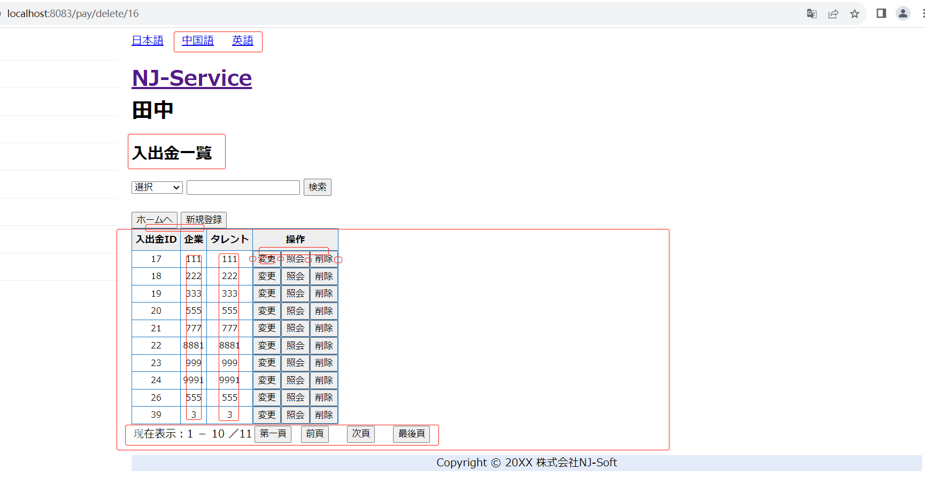
管理者の場合

